Sheet1
WSL２ 用に C: ドライブ直下やデスクトップ上にショートカットを作る
 | https://minettyo.com/entry/wsl_networkshortcut

mkdirコマンドにより、nanディレクトリにSandbox_Ubuntuを作成
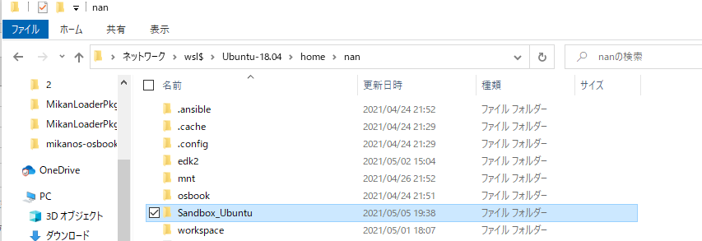

Cドライブ直下にショートカットを作成
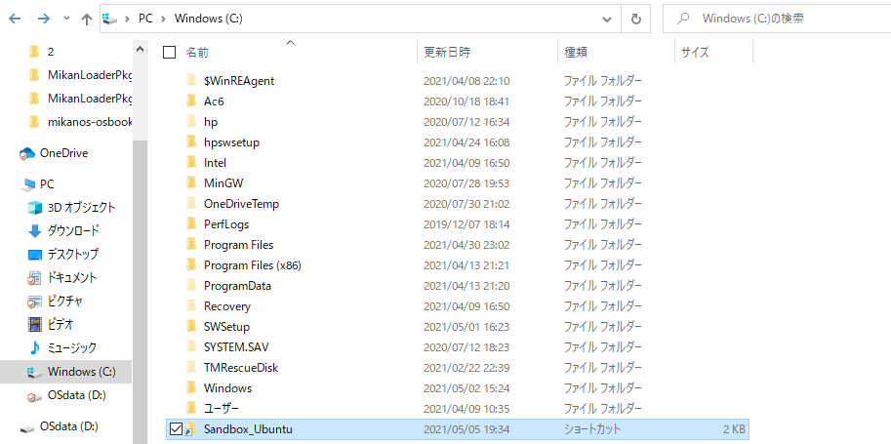

windowで作成した、各種ファイルをコピー＆ペーストした結果、wslでアクセスできることを確認した

なぜか、mnt/C:\でCドライブにアクセスできないので苦肉の策
なんとかしたいな

